Final 4.3.2024
Katalog | Skladem | Kód | Popis | Pozice | Počet | MOC | Total MOC | Hodnota řádku 1 | 1,968 Kč
ANO | 0 | 6.0912 | Škrabka Star s rovným ostřím nerezová | 1 | 3 | 179 Kč | 537 Kč | Hodnota řádku 2 | 2,086 Kč
ANO | 10 | 6.0913 | Škrabka Star s vroubkovaným ostřím nerezová | 2 | 3 | 179 Kč | 537 Kč | Hodnota řádku 3 | 6,126 Kč
ANO | 15 | 6.0930.3 | Škrabka Rapid s rovným ostřím plastová černá | 3 | 1 | 149 Kč | 149 Kč | Hodnota řádku 4 | 3,432 Kč
ANO | 45 | 6.0930 | Škrabka Rapid s rovným ostřím plastová bílá | 3 | 1 | 149 Kč | 149 Kč | Hodnota řádku 5 | 8,516 Kč
ANO | 19 | 6.0930.1 | Škrabka Rapid s rovným ostřím plastová červená | 3 | 1 | 149 Kč | 149 Kč | Šuplík | 7,218 Kč
ANO | 105 | 6.0933.1 | Škrabka Rapid s vroubkovaným ostřím plastová červená | 4 | 1 | 149 Kč | 149 Kč | celková hodnota stojanu | 29,346 Kč
ANO | 39 | 6.0933 | Škrabka Rapid s vroubkovaným ostřím plastová bílá | 4 | 1 | 149 Kč | 149 Kč
ANO | 1 | 6.0933.3 | Škrabka Rapid s vroubkovaným ostřím plastová černá | 4 | 1 | 149 Kč | 149 Kč
ANO | 113 | 7.6079.9 | Škrabka na rajčata a kiwi oranžová | 5 | 1 | 149 Kč | 149 Kč | Stojan 9.6155 | 3,290 Kč | 1,033.50 Kč
ANO | 95 | 7.6079.5 | Škrabka na rajčata a kiwi růžová | 5 | 1 | 149 Kč | 149 Kč | Šuplík X.96155.04 | 709 Kč | 225.25 Kč
ANO | 178 | 7.6079.4 | Škrabka na rajčata a kiwi zelená | 5 | 1 | 149 Kč | 149 Kč | Cenovky 9.6727 20X | 380 | 80
ANO | 125 | 7.6079 | Škrabka na rajčata a kiwi černá | 6 | 1 | 149 Kč | 149 Kč | TOTAL | 4,379 Kč | 1,338.75 Kč
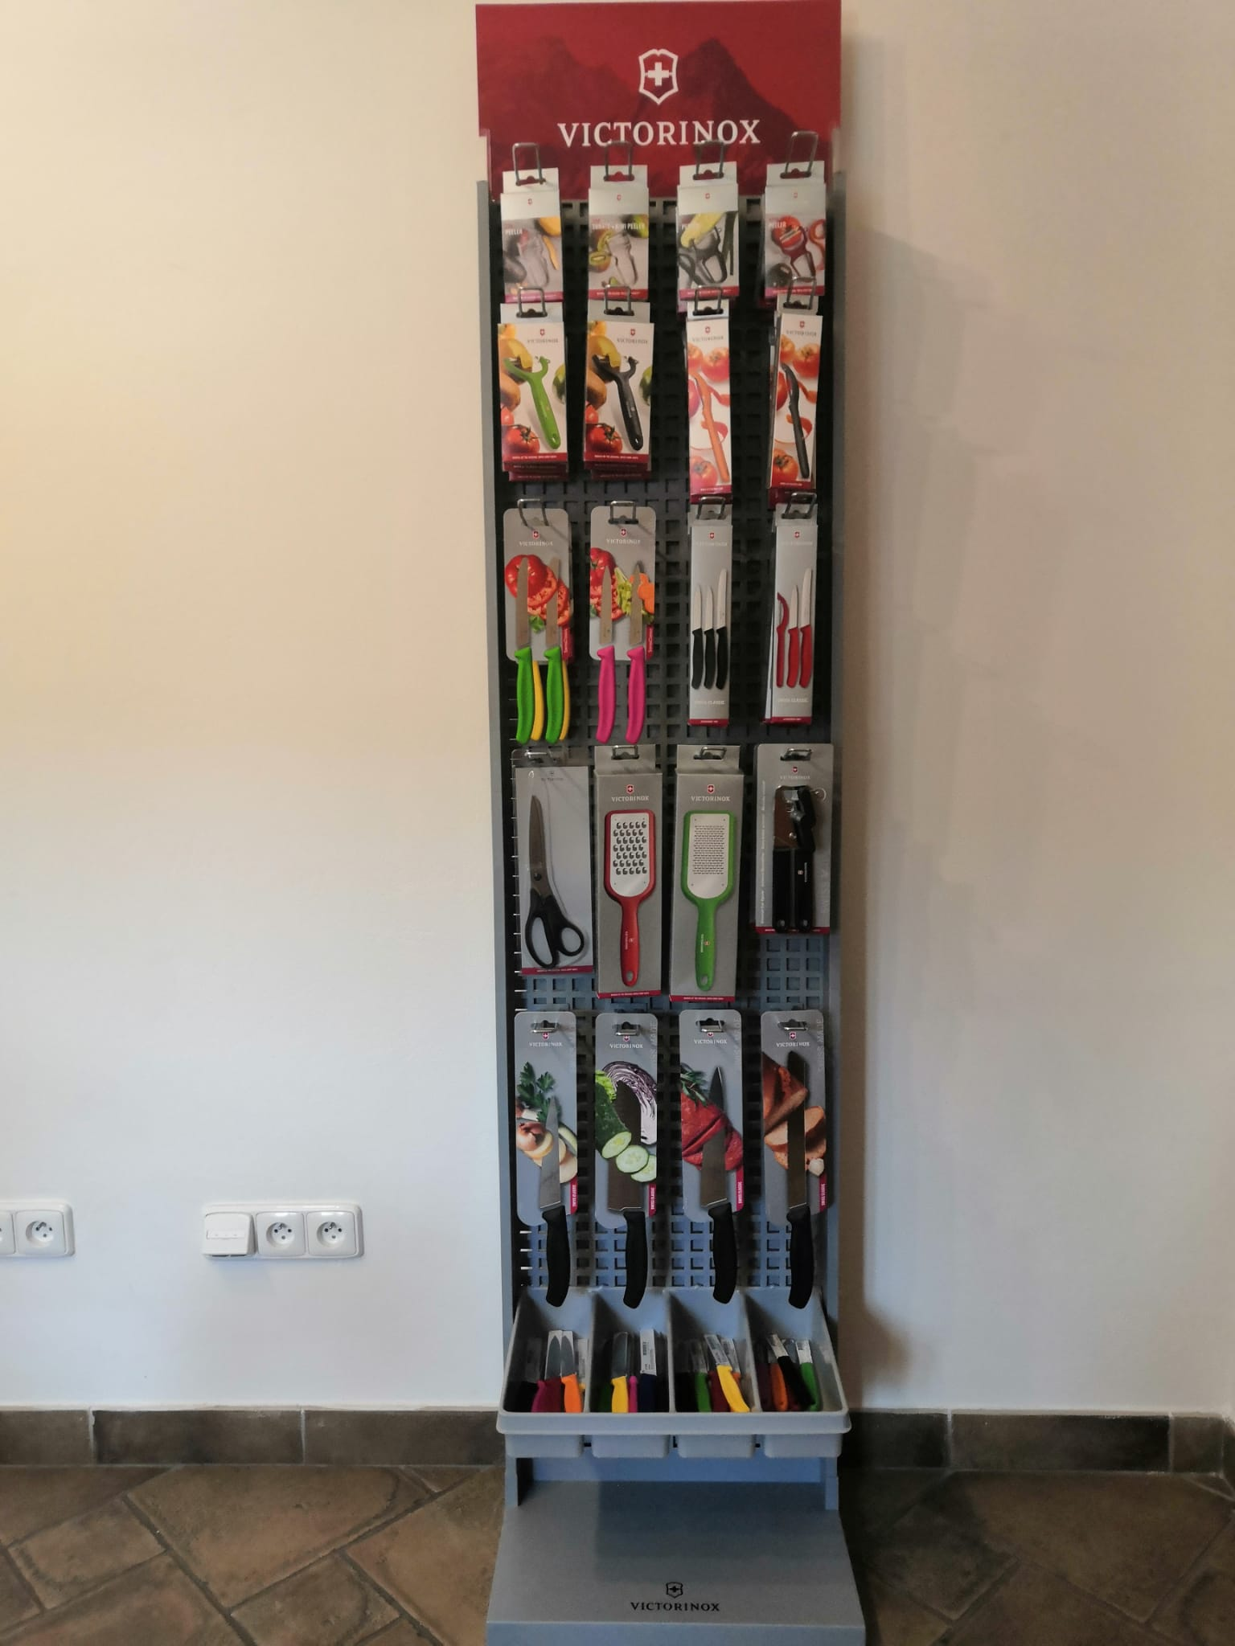
1
2
4
3
3
3
5
8
7
6
3
11
10
9
12
13
16
15
14
17
20
19
18
1
4
3
2
ANO | 150 | 7.6079.8 | Škrabka na rajčata a kiwi žlutá | 6 | 1 | 149 Kč | 149 Kč
ANO | 103 | 7.6079.1 | Škrabka na rajčata a kiwi červená | 6 | 1 | 149 Kč | 149 Kč
ANO | 141 | 7.6075.4 | Škrabka univerzální zelená | 7 | 2 | 149 Kč | 298 Kč
ANO | 120 | 7.6075.9 | Škrabka univerzální oranžová | 7 | 2 | 149 Kč | 298 Kč
ANO | 193 | 7.6075.1 | Škrabka univerzální červená | 8 | 2 | 149 Kč | 298 Kč
ANO | 98 | 7.6075 | Škrabka univerzální černá | 8 | 2 | 149 Kč | 298 Kč
ANO | 30 | 6.7836.L114B | Nůž sada 2ks na rajč., 11cm vlnka, zelený | 9 | 1 | 369 Kč | 369 Kč
NE | 1 | 6.7836.L118B | Nůž sada 2ks na rajč., 11cm vlnka, žlutý | 9 | 1 | 369 Kč | 369 Kč
NE | 0 | 6.7833.B | Nůž sada 2ks na rajč., 11cm vlnka, černý | 9 | 1 | 369 Kč | 369 Kč
ANO | 2 | 6.7793.B | Sada nožů SwissClassic 2 ks rovný/vlnka černý | 10 | 1 | 369 Kč | 369 Kč
NE | 0 | 6.7796.L4B | Sada nožů SwissClassic 2 ks rovný/vlnka zelený | 10 | 1 | 369 Kč | 369 Kč
NE | 6 | 6.7796.L8B | Sada nožů SwissClassic 2 ks rovný/vlnka žlutý | 10 | 1 | 369 Kč | 369 Kč
ANO | 320 | 6.7113.3 | Sada 3 ks nožů na zeleninu černá | 11 | 2 | 489 Kč | 978 Kč
ANO | 229 | 6.7116.32 | Sada nožů Swiss Classic mix barev | 11 | 2 | 489 Kč | 978 Kč
ANO | 47 | 6.7113.31 | Sada nozu se skrabkou, 3ks, cerna | 12 | 2 | 489 Kč | 978 Kč
ANO | 181 | 6.7111.31 | Sada nozu se skrabkou, 3ks, cervena | 12 | 2 | 489 Kč | 978 Kč
ANO | 6 | 8.0999.23 | Nůžky víceúčelové | 13 | 2 | 579 Kč | 1,158 Kč
ANO | 1 | 7.6081.1 | Struhadlo hrubé | 14 | 2 | 309 Kč | 618 Kč
ANO | 0 | 7.6082.4 | Struhadlo jemné | 15 | 2 | 309 Kč | 618 Kč
ANO | 29 | 7.6857 | Otvírák universál červený | 16 | 1 | 519 Kč | 519 Kč
ANO | 29 | 7.6857.3 | Otvírák universal černý | 16 | 1 | 519 Kč | 519 Kč
ANO | 24 | 6.8003.15B | Nůž kuchyňský 15cm plast | 17 | 2 | 829 Kč | 1,658 Kč
ANO | 14 | 6.8003.19B | Nůž kuchyňský 19cm plast | 18 | 2 | 1,090 Kč | 2,180 Kč
ANO | 11 | 6.8523.17B | Kuchyňský nůž SANTOKU 17cm plast | 19 | 2 | 1,390 Kč | 2,780 Kč
ANO | 36 | 6.8633.21B | Nuz na chleba 21cm plast | 20 | 2 | 949 Kč | 1,898 Kč
ANO | 164 | 6.7736.L4 | Nůž na zeleninu 10 cm plast, zelený | Šuplík 1 | 2 | 179 Kč | 358 Kč
ANO | 207 | 6.7733 | Nůž na zeleninu 10cm plast černý | Šuplík 1 | 2 | 179 Kč | 358 Kč
ANO | 69 | 6.7736.L9 | Nůž na zeleninu 10cm plast oranžový | Šuplík 1 | 2 | 179 Kč | 358 Kč
ANO | 166 | 6.7736.L8 | Nůž na zeleninu 10cm plast žlutý | Šuplík 1 | 2 | 179 Kč | 358 Kč
ANO | 79 | 6.7731 | Nůž na zeleninu 10cm plast červený | Šuplík 1 | 2 | 179 Kč | 358 Kč
ANO | 3126 | 6.7833 | Nůž na rajčata 11 cm vlnka černý | Šuplík 2 | 2 | 179 Kč | 358 Kč
ANO | 3690 | 6.7831 | Nůž na rajčata 11 cm vlnka červený | Šuplík 2 | 2 | 179 Kč | 358 Kč
ANO | 3236 | 6.7832 | Nůž na rajčata 11 cm vlnka modrý | Šuplík 2 | 2 | 179 Kč | 358 Kč
ANO | 2965 | 6.7836.L114 | Nůž na rajčata 11 cm vlnka zelený | Šuplík 2 | 2 | 179 Kč | 358 Kč
ANO | 2944 | 6.7836.L118 | Nůž na rajčata 11 cm vlnka žlutý | Šuplík 2 | 2 | 179 Kč | 358 Kč
ANO | 3756 | 6.7836.L119 | Nůž na rajčata 11 cm vlnka oranžový | Šuplík 2 | 2 | 179 Kč | 358 Kč
ANO | 200 | 6.7603 | Nůž na zeleninu 8cm plast černý | Šuplík 3 | 2 | 149 Kč | 298 Kč
ANO | 171 | 6.7601 | Nůž na zeleninu 8cm plast červený | Šuplík 3 | 2 | 149 Kč | 298 Kč
ANO | 148 | 6.7606.L114 | Nůž na zeleninu 8cm plast zelený | Šuplík 3 | 2 | 149 Kč | 298 Kč
ANO | 160 | 6.7606.L118 | Nůž na zeleninu 8cm plast žlutý | Šuplík 3 | 2 | 149 Kč | 298 Kč
ANO | 180 | 6.7606.L119 | Nůž na zeleninu 8cm plast oranžový | Šuplík 3 | 2 | 149 Kč | 298 Kč
ANO | 43 | 7.6077 | Škrabka na brambory černá | Šuplík 4 | 2 | 179 Kč | 358 Kč
ANO | 8 | 7.6077.1 | Škrabka na brambory červená | Šuplík 4 | 2 | 179 Kč | 358 Kč
ANO | 93 | 7.6077.4 | Škrabka na brambory zelená | Šuplík 4 | 2 | 179 Kč | 358 Kč
ANO | 31 | 7.6077.8 | Škrabka na brambory žlutá | Šuplík 4 | 2 | 179 Kč | 358 Kč
ANO | 5 | 7.6077.9 | Škrabka na brambory oranžová | Šuplík 4 | 2 | 179 Kč | 358 Kč

